关系图
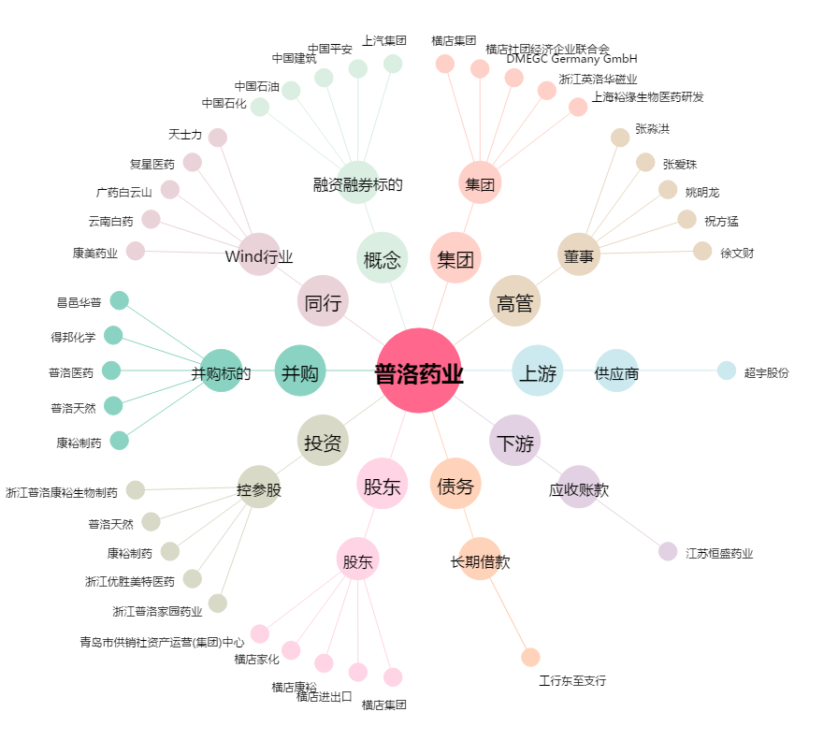
普洛药业[000739.SZ] - 关系概览图

